상품제안서
락앤락 원터치 클립텀블러 550ml-[인쇄무료] | 상품코드: F17269

 |  |  |  |  |  |  | 02-412-0044 | www.easy1.co.kr
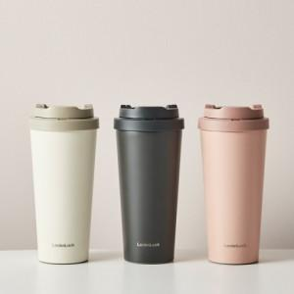 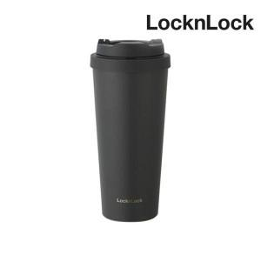

【상세/제작정보】 | ★기본수량 이상 레이저 각인비 무료지원 이벤트

【인쇄/포장옵션】 | 레이저 / 포장지포장

【공급단가】 | 수량 | 50~ | 100~ | 300~ | 500~ | 1,000~
*VAT별도 | 단가 | 18,070원 | 17,790원 | 17,370원 | 16,680원 | 15,980원

【상품 URL】 | https://dev.easy1.co.kr:443/src/goods_detail.php?gdno=17269

